关系图
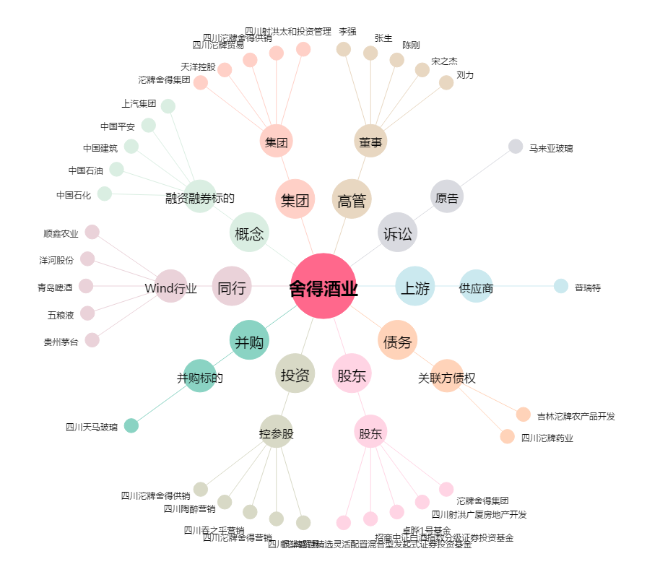
舍得酒业[600702.SH] - 关系概览图

